Szorzás kétjegyű számmal
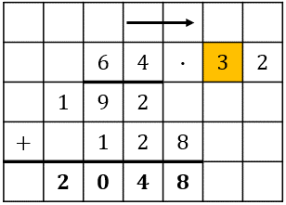
1. eset
Amikor a szorzást a második szám tízesével kezdjük (sárgával jelölve), utána szorozzuk az egyessel, balra tolva

Kétjegyű szám·Kétjegyű szám |  |  |  |  |  |  |  |  | Háromjegyű szám·Kétjegyű szám |  |  |  |  |  |  |  |  |  | Négyjegyű szám·Kétjegyű szám
Maradékok |  |  |  |  |  |  |  |  | Maradékok |  |  |  |  |  |  |  |  |  | Maradékok
Összeadás |  | 1 | 1 | 0 |  |  |  |  | Összeadás |  | 1 | 1 | 1 | 0 |  |  |  |  | Összeadás |  | 1 | 1 | 1 | 1 | 0
2. szorzás |  |  | 3 | 2 |  |  |  |  | 2. szorzás |  |  | 8 | 8 | 8 |  |  |  |  | 2. szorzás |  |  | 8 | 8 | 8 | 8
1. szorzás |  | 3 | 2 |  |  |  |  |  | 1. szorzás |  | 8 | 8 | 8 |  |  |  |  |  | 1. szorzás |  | 8 | 8 | 8 | 8
 |  |  | 4 | 3 | · | 9 | 9 |  |  |  |  | 9 | 9 | 9 | · | 9 | 9 |  |  |  |  | 9 | 9 | 9 | 9 | · | 9 | 9
 |  | 3 | 8 | 7 |  |  |  |  |  |  | 8 | 9 | 9 | 1 |  |  |  |  |  |  | 8 | 9 | 9 | 9 | 1
 | + |  | 3 | 8 | 7 |  |  |  |  | + |  | 8 | 9 | 9 | 1 |  |  |  |  | + |  | 8 | 9 | 9 | 9 | 1
 |  | 4 | 2 | 5 | 7 |  |  |  |  |  | 9 | 8 | 9 | 0 | 1 |  |  |  |  |  | 9 | 8 | 9 | 9 | 0 | 1

Ellenőrzés: |  |  |  |  |  |  |  |  | Ellenőrzés: |  |  |  |  |  |  |  |  |  | Ellenőrzés:
Egyik szám: | 43 |  |  |  |  |  |  |  | Egyik szám: | 999 |  |  |  |  |  |  |  |  | Egyik szám: | 9999
Másik szám: | 99 |  |  |  |  |  |  |  | Másik szám: | 99 |  |  |  |  |  |  |  |  | Másik szám: | 99
Szorzat: | 4257 |  |  |  |  |  |  |  | Szorzat: | 98901 |  |  |  |  |  |  |  |  | Szorzat: | 989901

 |  | Jó a számolás |  |  |  |  |  |  |  |  |  | Jó a számolás |  |  |  |  |  |  |  |  |  | Jó a számolás

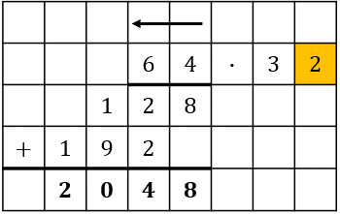
2. eset
Amikor a szorzást a második szám egyesével kezdjük (sárgával jelölve), utána szorozzuk a tízessel, jobbra tolva

Kétjegyű szám·Kétjegyű szám |  |  |  |  |  |  |  |  | Háromjegyű szám·Kétjegyű szám |  |  |  |  |  |  |  |  |  | Négyjegyű szám·Kétjegyű szám
Maradékok |  |  |  |  |  |  |  |  | Maradékok |  |  |  |  |  |  |  |  |  | Maradékok
Összeadás |  | 1 | 1 |  |  |  |  |  | Összeadás | 0 | 1 | 1 | 1 |  |  |  |  |  | Összeadás |  | 1 | 1 | 1 | 1
2. szorzás |  | 3 | 2 |  |  |  |  |  | 2. szorzás | 0 | 8 | 8 | 8 |  |  |  |  |  | 2. szorzás |  | 8 | 8 | 8 | 8
1. szorzás |  |  | 3 | 2 |  |  |  |  | 1. szorzás |  |  | 8 | 8 | 8 |  |  |  |  | 1. szorzás |  |  | 8 | 8 | 8 | 8
 |  |  |  | 4 | 3 | · | 9 | 9 |  |  |  |  | 9 | 9 | 9 | · | 9 | 9 |  |  |  |  | 9 | 9 | 9 | 9 | · | 9 | 9
 |  |  | 3 | 8 | 7 |  |  |  |  |  |  | 8 | 9 | 9 | 1 |  |  |  |  |  |  | 8 | 9 | 9 | 9 | 1
 | + | 3 | 8 | 7 |  |  |  |  |  | + | 8 | 9 | 9 | 1 |  |  |  |  |  | + | 8 | 9 | 9 | 9 | 1
 |  | 4 | 2 | 5 | 7 |  |  |  |  |  | 9 | 8 | 9 | 0 | 1 |  |  |  |  |  | 9 | 8 | 9 | 9 | 0 | 1

Ellenőrzés: |  |  |  |  |  |  |  |  | Ellenőrzés: |  |  |  |  |  |  |  |  |  | Ellenőrzés:
Egyik szám: | 43 |  |  |  |  |  |  |  | Egyik szám: | 999 |  |  |  |  |  |  |  |  | Egyik szám: | 9999
Másik szám: | 99 |  |  |  |  |  |  |  | Másik szám: | 99 |  |  |  |  |  |  |  |  | Másik szám: | 99
Szorzat: | 4257 |  |  |  |  |  |  |  | Szorzat: | 98901 |  |  |  |  |  |  |  |  | Szorzat: | 989901

 |  | Jó a számolás |  |  |  |  |  |  |  |  |  | Jó a számolás |  |  |  |  |  |  |  |  |  | Jó a számolás

Jelmagyarázat:
 | Csak ezeket kell kitölteni, a végeredményt, valamint a maradékokat kiadja a program
Jó a számolás | Ha az írásbeli szorzás eredménye és az ellenőrzésnél kijött összeg megegyezik, akkor ezt írja (ezt leginkább magamnak csináltam, hogy lássam, ha valami nem jó, de benne hagytam)
Valami hiba van | Ezt akkor írja ki (remélem nem fogja kiírni), hogy ha valamit rosszul írtam be, vagy valamit elnyomtál (többször ellenőriztem többféle számmal is, tehát elvileg nincs benne hiba)
Megjegyzés1: | A jó a számolás feletti helyen, akkor ír ki hibaüzetenet, ha egy cellába kétjegyű szám lett beírva, fontos, hogy a narancssárga cellákba egyjegyű számok legyenek beírva
Megjegyzés2: | A maradékokat ilyen formában nem szoktuk odaírni az írásbeli szorzás elvégzésekor, ezeket csak segítségként írtam oda, hogy ha valamit elrontottál, akkor látszódjon, hogy hol számoltad el
Megjegyzés3: | A zöld sor maradék az 1. szorzás elvégzésekor kapott maradék, a kék sor maradéka a 2. szorzás elvégzésekor kapott maradék, az összeadás sor pedig az összeadás során kapott maradék, a maradékok elhelyezkedése a megfelelő helyi értéken van

Random generált számok
Kétjegyű szám·Kétjegyű szám
Egyik szám: | 57
Másik szám: | 20
Háromjegyű szám·Kétjegyű szám
Egyik szám: | 676
Másik szám: | 64
Négyjegyű szám·Kétjegyű szám
Egyik szám: | 7544
Másik szám: | 79

Kerület
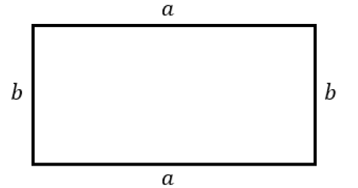
Téglalap kerülete
Egyik oldal (a) | Másik oldal (b) | Kerület | Jó a megoldás? | Helyes megoldás:
2 | 3 | 10 | Helyes a megoldás
5 | 6 | 20 | Nem jó a megoldás, jobb oldalon láthatod a megoldást | 22

Jelmagyarázat:
 | Ide kell beírni a téglalap oldalainak hosszát (mindegy melyik oldal melyik oszlopba kerül), mértékegységet nem kell beírni, csak a számokat
 | Ide kell beírni az eredményt (azt, ami a téglalap kerületeként kijött), ide is csak számot kell beírni, mértékegységet nem kell (ha az oldalak cm-ben voltak megadva, a kerület mértékegysége is cm lesz, ha dm-ben voltak, a kerület is dm lesz, és így tovább...)

Számok generálása 10-ig:
Egyik oldal (a) | Másik oldal (b)
10 | 9

Számok generálása 100-ig:
Egyik oldal (a) | Másik oldal (b)
42 | 21

Számok generálása 1000-ig:
Egyik oldal (a) | Másik oldal (b)
705 | 374

Számok generálása 10 000-ig:
Egyik oldal (a) | Másik oldal (b)
9949 | 4988

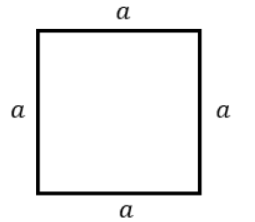
Négyzet kerülete
Oldal (a) | Kerület |  | Jó a megoldás? | Helyes megoldás:
5 | 20 |  | Helyes a megoldás
10 | 30 |  | Nem jó a megoldás, jobb oldalon láthatod a megoldást | 40

Jelmagyarázat:
 | Ide kell beírni a négyzet oldalának hosszát (mind a 4 oldal ugyanakkora, azért csak 1 oldal hosszát kell beírni), mértékegységet nem kell beírni, csak a számokat
 | Ide kell beírni az eredményt (azt, ami a négyzet kerületeként kijött), ide is csak számot kell beírni, mértékegységet nem kell (ha az oldal cm-ben volt megadva, a kerület mértékegysége is cm lesz, ha dm-ben volt, a kerület is dm lesz, és így tovább...)

Számok generálása 10-ig:
Oldal (a)
1

Számok generálása 100-ig:
Oldal (a)
61

Számok generálása 1000-ig:
Oldal (a)
877

Számok generálása 10 000-ig:
Oldal (a)
7242

